Tableau de Bord
TABLEAU DE BORD AFFAIRES

 | STATUT | Acceptée |  | Intitulé Affaire | Salon international Bijorhca -Paris |  |  |  | PROJET(S) ASSOCIÉ(S)
 | Début de l'affaire | 2010-09-01 |  |  |  |  |  |  | Type de Projet | *
 | Fin de l'affaire | 2012-08-31 |  |  |  |  |  |  | Intitulé du Projet | *

 | BUDGÉTÉ |  |  | DEPENSÉ |  |  | GÉNÉRÉ |  |  | MARGE
 | 0.00 € |  |  | 43,767.36 € |  |  | 11,131.92 € |  |  | -32,635.44 €

 |  |  |  |  |  |  | 100

 | RÉCAPITULATIF PAR DOCUMENT

Montants par Document
 |  |  |  |  | Avancement de l'affaire / Budgété
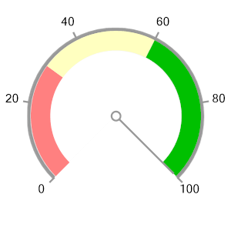

 |  |  |  |  |  |  |  |  | ACHATS | VENTES
 |  |  |  |  |  |  |  | Bons de Commande | 10,471.00 € | 7,513.12 €
 |  |  |  |  |  |  |  | Bons de Livraison | 3,247.20 € | 1,857.92 €
 |  |  |  |  |  |  |  | Factures | 30,049.16 € | 1,760.88 €

 |  |  |  |  |  |  |  | Saisie du Réalisé | 0.00 €

 |  |  |  |  |  |  |  |  |  | Détails Affaire

 |  |  |  | PROJET(S) ASSOCIÉ(S) A L'AFFAIRE

 |  |  |  |  |  |  | Coûts associés aux Projets de Fabrication

 | Intitulé du Projet | Code Affaire | Type de Projet | Date Début Projet | Date Fin Projet |  | COUT STANDARD |  | COUT REALISÉ |  | ECART
 | Fabrication MOBWAC01 | 950BIJO | Fabrication |  | 2019-04-01
 | Fabrication MOBWOR01 | 950BIJO | Fabrication | 2019-03-08 | 2019-03-16
 | Total |  |  |  |  |  | 652.91 € |  | 119.13 € |  | -533.78 €

Suivi des Quantités
Suivi du Temps

 |  |  |  |  |  | QTE |  |  | TPS

 |  |  |  |  |  | Qte Aff | 0.0 |  | Tps Aff | 0
 |  |  |  |  |  | Qte Rea | 11.3 |  | Tps Rea | 68
 |  |  |  |  |  | Qte Res | 0.0

 |  |  |  |  |  |  |  |  |  | Détails Projets

